상품제안서
나빌레라 나비숲 자개텀블러 500ml | 상품코드: S45920

 |  |  |  |  |  |  | 02-713-8555 | www.synergygift.co.kr
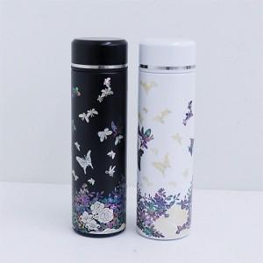

【상세/제작정보】 | <p><span style="font-size: 14pt;">※ 100개 미만 선물포장 진행시 개당 350원(VAT별도) 비용 발생 됩니다.</span></p>

【인쇄/포장옵션】 | 레이저 / 포장지포장

【공급단가】 | 수량 | 30~ | 100~ | 200~ | 300~ | 500~
*VAT별도 | 단가 | 39,040원 | 36,800원 | 36,160원 | 35,840원 | 35,200원

【상품 URL】 | https://www.synergygift.co.kr:443/src/goods_detail.php?gdno=45920

